20
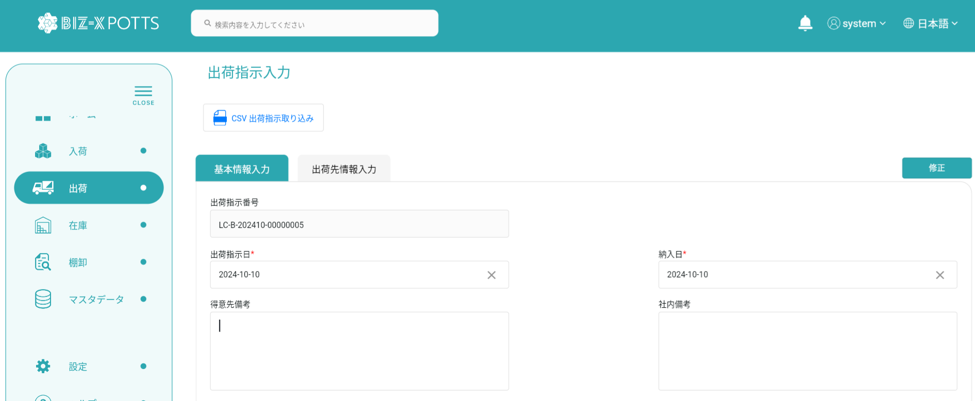

[得意先備考]欄、[社内備考]欄が共に入力できません。
[得意先備考]欄、[社内備考]欄が共に入力できません。

